案例情况
链家王爽 |  |  |  |  |  |  |  |  |  |  | 面积 | 楼层 | 单价 | 总价 | 装修 | 户型
柏悦花园户型有两室一厅、两室两厅、三室一厅、三室二厅、复式 |  |  |  |  |  |  |  | 有噪音 |  | 案例1 | 93.53 | 中楼层 | 19887 | 186 | 毛坯 | 两室两厅 | 成交价
面积 | 楼层 | 总价 | 单价 | 装修 | 户型 |  |  |  |  |  | 113.66 | 低楼层 | 20236 | 230 | 毛坯 | 三室两厅 | 报价
93.53 | 19 | 190 | 20314 | 毛坯 | 两室两厅 | 均价2万左右 |  |  |  |  | 121.97 | 高楼层 | 21317 | 260 | 毛坯 | 三室两厅 | 报价
93.53 |  | 200 | 21384 | 有
93.53 | 12 | 186 | 19887 | 有 |  | 成交价

105 | 5 | 180 | 17143 | 毛坯 | 三室一厅 | 均价2万左右 |  |  | 105和94.2的为两梯三户
105 |  | 125 | 11905 | 有 |  |  |  |  | 113-126的为两梯两户

113 | 中楼层 | 215 | 19027 | 毛坯 | 三室两厅 | 均价2万左右

126 | 中楼层 | 248 | 19683 | 毛坯 | 三室两厅 | 最大的户型，均价2万出头，距桥最远

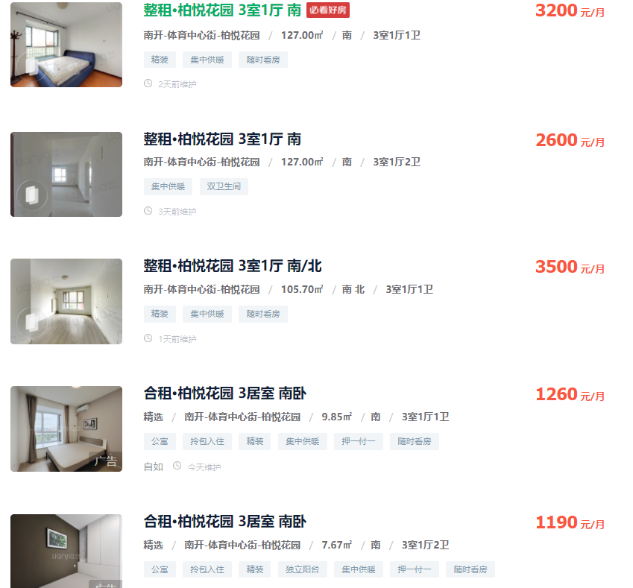
94.2 |  | 160 | 16985 |  | 复式两室一厅
94.2 | 18 | 125 | 13270 | 毛坯 |  | 成交价 | 全南向，比平层单价要低

